Estadísticas
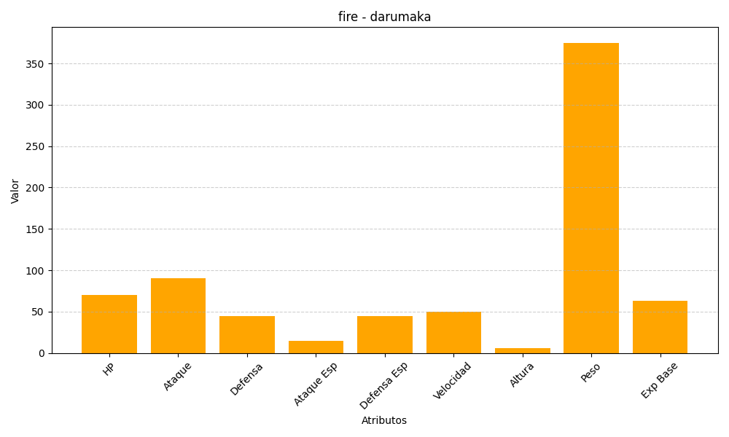
ID | Nombre | Tipo | HP | Ataque | Defensa | Ataque Especial | Defensa Especial | Velocidad | Altura | Peso | Experiencia Base
554 | darumaka | fire | 70 | 90 | 45 | 15 | 45 | 50 | 6 | 375 | 63

